Planilha Orcamentária
ESTADO DE MINAS GERAIS
Secretaria de Etado de Infraestrutura e Mobilidade
Subsecretaria de Infraestrutura
Superintendência de Obras Públicas
Diretoria de Engenharia e Qualidade
PLANILHA ORÇAMENTÁRIA DE CUSTOS
PREFEITURA MUNICIPAL DE BOM JARDIM DE MINAS /MG |  |  |  |  | DOC Nº: |  | 01/04.
OBRA: PAVIMENTAÇÃO ASFÁLTICA EM CBUQ E EXECUÇÃO DE INFRAESTRUTURA EM VIA URBANA |  |  |  |  | DATA: |  | 2024-04-16
LOCAL: AVENIDA PREFEITO GENIVALDO MARQUES DE PAULA - CENTRO (ENTRADA DO MUNICIPIO DE BOM JARDIM DE MINAS)/MG |  |  |  |  | FORMA DE EXECUÇÃO:
REGIÃO/MÊS DE REFERÊNCIA: SEINFRA - REGIÃO LESTE - OUTUBRO /2023 - COM DESONERAÇÃO E SINAPI FEVEREIRO/2024 - COM DESONERAÇÃO |  |  |  |  | ( ) | DIRETA | ( X ) | INDIRETA
*DEMONSTRATIVO DE BDI EXTRAÍDO DA TABELA DE REFERÊNCIA (SETOP/SEINFRA) ACIMA RELACIONADA - PÁG. 15. |  |  |  |  | % ISS MUNICIPAL: | 5.00% | BDI: | 26.15%

ITEM | CÓDIGO | CÓDIGO | DESCRIÇÃO | UNIDADE | QUANTIDADE | PREÇO UNITÁRIO S/ BDI | PREÇO UNITÁRIO C/ BDI | PREÇO TOTAL
1.0 |  |  | SERVIÇOS PRELIMINARES |  |  |  | 0.00 | R$16,113.39
1.1 | SEINFRA | ED-28427 | FORNECIMENTO E COLOCAÇÃO DE PLACA DE OBRA EM CHAPA GALVANIZADA (3,00 X 1,50 M) - EM CHAPA GALVANIZADA 0,26 AFIXADAS COM REBITES 540 E PARAFUSOS 3/8, EM ESTRUTURA METÁLICA VIGA U 2" ENRIJECIDA COM METALON 20 X 20, SUPORTE EM EUCALIPTO AUTOCLAVADO PINTADAS | U | 1.00 | R$1,374.12 | R$1,733.45 | R$1,733.45
1.2 | SEINFRA | ED-16350 | LOCAÇÃO DE CONTAINER COM ISOLAMENTO TÉRMICO, TIPO 3, PARA DEPÓSITO/FERRAMENTARIA DE OBRA, COM MEDIDAS REFERENCIAIS DE (6) METROS COMPRIMENTO, (2,3) METROS LARGURA E (2,5) METROS ALTURA ÚTIL INTERNA, INCLUSIVE LIGAÇÕES ELÉTRICAS INTERNAS, EXCLUSIVE MOBILIZAÇÃO/ DESMOBILIZAÇÃO E LIGAÇÕES PROVISÓRIAS EXTERNAS | MÊS | 3.00 | R$881.16 | R$1,111.58 | R$3,334.74
1.3 | SEINFRA | ED-16358 | LIGAÇÕES PROVISÓRIAS PARA CONTAINER TIPO 3 (CORRESPONDENTE AO CÓDIGO ED-16350) | UNID. | 1.00 | R$296.22 | R$373.68 | R$373.68
1.4 | SEINFRA | ED-16354 | LOCAÇÃO DE CONTAINER COM ISOLAMENTO TÉRMICO, TIPO 7, PARA VESTIÁRIO DE OBRA COM QUATRO (4) CHUVEIROS, TRÊS (3) VASOS SANITÁRIOS, UM (1) MICTÓRIO E UM (1) LAVATÓRIO, COM MEDIDAS REFERENCIAIS DE (6) METROS COMPRIMENTO, (2,3) METROS LARGURA E (2,5) METROS ALTURA ÚTIL INTERNA, INCLUSIVE LIGAÇÕES ELÉTRICAS E HIDROSSANITÁRIAS INTERNAS, EXCLUSIVE MOBILIZAÇÃO/ DESMOBILIZAÇÃO E LIGAÇÕES PROVISÓRIAS EXTERNAS | MÊS | 3.00 | R$951.21 | R$1,199.95 | R$3,599.85
1.5 | SEINFRA | ED-16362 | LIGAÇÕES PROVISÓRIAS PARA CONTAINER TIPO 7 (CORRESPONDENTE AO CÓDIGO ED-16354) | UNID. | 1.00 | R$850.62 | R$1,073.06 | R$1,073.06
1.6 | SEINFRA | ED-50137 | MOBILIZAÇÃO E DESMOBILIZAÇÃO DE CONTAINER, INCLUSIVE CARGA, DESCARGA E TRANSPORTE EM CAMINHÃO CARROCERIA COM GUINDAUTO (MUNCK), EXCLUSIVE LOCAÇÃO DO CONTAINER | UNID. | 2.00 | R$1,481.06 | R$1,868.36 | R$3,736.72
1.7 | SEINFRA | ED-50392 | MOBILIZAÇÃO E DESMOBILIZAÇÃO DE OBRA EM CENTRO URBANO OU REGIÃO LIMÍTROFE COM VALOR ATÉ O VALOR DE 1.000.000,00 | % | 0.50 | R$358,603.88 | R$452,378.80 | R$2,261.89
2.0 |  |  | DRENAGEM PLUVIAL |  |  |  |  | R$25,621.27
2.1 | SEINFRA | ED-51139 | GUIA DE MEIO-FIO, EM CONCRETO COM FCK 20MPA, PRÉMOLDADA, MFC-01 PADRÃO DER-MG, DIMENSÕES (12X16,7X35)CM, EXCLUSIVE SARJETA, INCLUSIVE ESCAVAÇÃO, APILOAMENTO E TRANSPORTE COM RETIRADA DO MATERIAL ESCAVADO (EM CAÇAMBA) | M | 228.35 | R$56.40 | R$71.15 | R$16,247.10
2.2 | SINAPI | 94287 | EXECUÇÃO DE SARJETA DE CONCRETO USINADO, MOLDADA IN LOCO EM TRECHO R M CR 44,49 ETO, 30 CM BASE X 10 CM ALTURA. AF_06/2016 | M | 221.35 | R$33.57 | R$42.35 | R$9,374.17
3.0 |  |  | SERVIÇOS DE TERRAPLENAGEM |  |  |  | 0 | R$100,792.18
3.1 | SEINFRA | RO-41081 | REGULARIZAÇÃO DO SUB-LEITO (PROCTOR NORMAL) | M² | 2,536.26 | R$1.15 | R$1.45 | R$3,677.58
3.2 | SEINFRA | RO-43836 | BASE, COM MISTURA NA PISTA, DE BICA CORRIDA MELHORADA COM 2% DE CIMENTO, COMPACTADA NA ENERGIA DO PROCTOR INTERMEDIÁRIO (EXECUÇÃO, INCLUINDO FORNECIMENTO E TRANSPORTE DO CIMENTO, FORNECIMENTO DA BICA CORRIDA, ESPALHAMENTO, UMIDECIMENTO, HOMOGENEIZAÇÃO E COMPACTAÇÃO DA MISTURA; EXCLUI O TRANSPORTE DA BICA CORRIDA) | M³ | 380.44 | R$168.84 | R$212.99 | R$81,029.92
3.3 | SEINFRA | RO-41373 | TRANSPORTE DE MATERIAL DE QUALQUER NATUREZA. DISTÂNCIA MÉDIA DE TRANSPORTE DE 25,10 A 30,00 KM | TXKM | 15,174.23 | R$0.84 | R$1.06 | R$16,084.68
4.0 |  |  | SERVIÇOS DE PAVIMENTAÇÃO ASFÁLTICA |  |  |  | 0 | R$237,204.90
4.1 | SEINFRA | RO-51228 | IMPRIMAÇÃO (EXECUÇÃO E FORNECIMENTO DO MATERIAL BETUMINOSO, EXCLUSIVE TRANSPORTE DO MATERIAL BETUMINOSO) | M² | 2,469.86 | R$3.55 | R$4.48 | R$11,064.95
4.2 | SEINFRA | RO-41376 | TRANSPORTE DE MATERIAL DE QUALQUER NATUREZA. DISTÂNCIA MÉDIA DE TRANSPORTE >= 50,10 KM (PINTURA DE LIGAÇÃO) | TxKM | 1,043.27 | R$0.74 | R$0.93 | R$970.24
4.3 | SEINFRA | RO-51229 | PINTURA DE LIGAÇÃO (EXECUÇÃO E FORNECIMENTO DO MATERIAL BETUMINOSO, EXCLUSIVE TRANSPORTE DO MATERIAL BETUMINOSO) | M² | 2,469.86 | R$1.89 | R$2.38 | R$5,878.25
4.4 | SEINFRA | RO-41376 | TRANSPORTE DE MATERIAL DE QUALQUER NATUREZA. DISTÂNCIA MÉDIA DE TRANSPORTE >= 50,10 KM (PINTURA DE LIGAÇÃO) | TXKM | 434.69 | R$0.74 | R$0.93 | R$404.26
4.5 | SEINFRA | ED-7623 | EXECUÇÃO E APLICAÇÃO DE CONCRETO BETUMINOSO USINADO A QUENTE (CBUQ), MASSA COMERCIAL, INCLUINDO FORNECIMENTO E TRANSPORTE DOS AGREGADOS E MATERIAL BETUMINOSO, EXCLUSIVE TRANSPORTE DA MASSA ASFÁLTICA ATÉ A PISTA | M³ | 86.44 | R$1,748.59 | R$2,205.85 | R$190,684.54
4.6 | SEINFRA | RO-14038 | TRANSPORTE DE CONCRETO BETUMINOSO USINADO A QUENTE. DISTÂNCIA MÉDIA DE TRANSPORTE > 50,00 KM (VOLUME COMPACTADO) | M³XKM | 12,534.51 | R$1.78 | R$2.25 | R$28,202.66
5.0 |  |  | SINALIZAÇÃO VIÁRIA HORIZONTAL E VERTICAL |  |  |  | 0 | R$21,817.62
5.1 | SEINFRA | RO-41237 | LINHAS DE RESINA ACRILICA DE 0,6MM DE ESPESSURA E LARGURA = 0,10M (EXECUÇÃO, INCLUINDO PRÉ-MARCAÇÃO, FORNECIMENTO E TRANSPORTE DE TODOS OS MATERIAIS) | M | 867.09 | R$2.90 | R$3.66 | R$3,173.54
5.2 | SEINFRA | RO-41239 | LINHAS DE RESINA ACRILICA 0,6MM DE ESPESSURA E LARGURA = 0,20M (EXECUÇÃO, INCLUSIVE PRÉ MARCAÇÃO, FORNECIMENTO E TRANSPORTE DE TODOS OS MATERIAIS) | M | 299.20 | R$5.44 | R$6.86 | R$2,052.51
5.3 | SEINFRA | RO-41243 | LINHAS DE RESINA ACRILICA 0,6MM COM LARGURA > 0,30M (EXECUÇÃO, INCLUSIVE PRÉ-MARCAÇÃO, FORNECIMENTO E TRANSPORTE DE TODOS OS MATERIAIS) | M² | 133.23 | R$25.37 | R$32.00 | R$4,263.20
5.4 | SEINFRA | RO-41779 | SETAS, SIMBOLOS E DIZERES DE RESINA ACRÍLICA 0,6MM DE ESPESSURA (EXECUÇÃO, INCLUINDO PRÉ-MARCAÇÃO, FORNECIMENTO E TRANSPORTE DE TODOS OS MATERIAIS) | M² | 206.68 | R$38.05 | R$48.00 | R$9,920.64
5.5 | SEINFRA | RO-41228 | TACHÃO REFLETIVO TIPO SHTRG, COM CATADIÓPTRICO NAS DUAS FACE ( EXECUÇÃO, INCLUINDO FORNECIMENTO, COLOCAÇÃO E TRANSPORTE DE TODOS OS MATERIAIS ) | UNID. | 20.00 | R$59.65 | R$75.25 | R$1,505.00
5.6 | SEINFRA | RO-41841 | PLACA DE AÇO CARBONO COM PELÍCULA REFLETIVA GRAU TÉCNICO TIPO I DA ABNT - PLACA CIRCULAR (EXECUÇÃO, INCLUINDO FORNECIMENTO E TRANSPORTE DE TODOS OS MATERIAIS, INCLUSIVE POSTE DE SUSTENTAÇÃO) | M² | 0.59 | R$634.11 | R$799.93 | R$470.96
5.7 | SEINFRA | RO-41842 | PLACA DE AÇO CARBONO COM PELÍCULA REFLETIVA GRAU TÉCNICO TIPO I DA ABNT - PLCA OCTAGONAL (EXECUÇÃO, INCLUINDO FORNECIMENTO E TRANSPORTE DE TODOS OS MATERIAIS, INCLUSIVE POSTE E SUSPENTAÇÃO) | M² | 0.58 | R$593.21 | R$748.33 | R$431.77
6.0 |  |  | URBANIZAÇÃO |  |  |  | 0 | R$53,091.33
6.1 | SEINFRA | ED-51110 | ESCAVAÇÃO MANUAL DE TERRA (DESATERRO MANUAL), INCLUSIVE DESCARGA LATERAL, EXCLUSIVE RETIRADA E TRANSPORTE DO MATERIAL ESCAVADO | M³ | 4.50 | R$35.50 | R$44.78 | R$201.66
6.2 | SEINFRA | RO-41081 | REGULARIZAÇÃO DO SUB-LEITO (PROCTOR NORMAL) | M² | 495.81 | R$1.15 | R$1.45 | R$718.92
6.3 | SEINFRA | ED-48215 | ALVENARIA DE BLOCO DE CONCRETO CHEIO SEM ARMAÇÃO, EM CONCRETO COM FCK 15MPA , ESP. 9CM, PARA REVESTIMENTO, INCLUSIVE ARGAMASSA PARA ASSENTAMENTO (DETALHE D - CADERNO SEDS) | M² | 250.18 | R$90.96 | R$114.75 | R$28,708.38
6.4 | SEINFRA | ED-50727 | CHAPISCO COM ARGAMASSA, TRAÇO 1:3 (CIMENTO E AREIA), ESP . 5MM, APLICADO EM ALVENARIA/ESTRUTURA DE CONCRETO COM COLHER, INCLUSIVE ARGAMASSA COM PREPARO MECANIZADO | M² | 322.73 | R$8.43 | R$10.63 | R$3,430.67
6.5 | SEINFRA | ED-50732 | EMBOÇO COM ARGAMASSA, TRAÇO 1:6 (CIMENTO E AREIA), ESP. 20MM, APLICAÇÃO MANUAL, INCLUSIVE ARGAMASSA COM PREPARO MECANIZADO, EXCLUSIVE CHAPISCO | M² | 322.73 | R$30.16 | R$38.05 | R$12,280.06
6.6 | SEINFRA | ED-50514 | PREPARAÇÃO PARA EMASSAMENTO OU PINTURA (LÁTEX/ ACRÍLICA) EM PAREDE, INCLUSIVE UMA (1) DEMÃO DE SELADOR ACRÍLICO | M² | 300.22 | R$6.29 | R$7.93 | R$2,380.73
6.7 | SEINFRA | ED-50498 | PINTURA LÁTEX (PVA) EM PAREDE, DUAS (2) DEMÃOS, EXCLUSIVE SELADOR ACRÍLICO E MASSA ACRÍLICA/CORRIDA (PVA) | M² | 300.22 | R$14.18 | R$17.89 | R$5,370.91
TOTAL GERAL DA OBRA |  |  |  |  |  |  |  | R$454,640.69

 |  | Priscila Cristina de Paula Neto

 |  | Engenheira Civil
 |  | CREA-MG Nº: 142702/D

 |  | José Francisco Matos e Silva
 |  | Prefeito Municipal de Bom Jardim de Minas

Memória de Cálculo
MEMÓRIA DE CÁLCULO DE QUANTITATIVOS
PREFEITURA MUNICIPAL DE BOM JARDIM DE MINAS /MG
OBRA: PAVIMENTAÇÃO ASFÁLTICA EM CBUQ E EXECUÇÃO DE INFRAESTRUTURA EM VIA URBANA
LOCAL: AVENIDA PREFEITO GENIVALDO MARQUES DE PAULA - CENTRO (ENTRADA DO MUNICIPIO DE BOM JARDIM DE MINAS)/MG
 |  |  |  |  |  |  |  |  | Data: | 2024-04-16
Resp. Técnica: |  | Priscila Cristina de Paula Neto |  | Engenheira Civil | CREA-MG Nº: 142702/D
 |  |  |  |  |  |  |  |  | DOC Nº: 03/04.
ITEM | CÓDIGO | SERVIÇOS

1.0 |  | SERVIÇOS PRELIMINARES

1.1 | ED-28427 | FORNECIMENTO E COLOCAÇÃO DE PLACA DE OBRA EM CHAPA GALVANIZADA (3,00 X 1,50 M) - EM CHAPA GALVANIZADA 0,26 AFIXADAS COM REBITES 540 E PARAFUSOS 3/8, EM ESTRUTURA METÁLICA VIGA U 2" ENRIJECIDA COM METALON 20 X 20, SUPORTE EM EUCALIPTO AUTOCLAVADO PINTADAS

Quantidade = | 1.00 | U

1.2 | ED-16350 | LOCAÇÃO DE CONTAINER COM ISOLAMENTO TÉRMICO, TIPO 3, PARA DEPÓSITO/FERRAMENTARIA DE OBRA, COM MEDIDAS REFERENCIAIS DE (6) METROS COMPRIMENTO, (2,3) METROS LARGURA E (2,5) METROS ALTURA ÚTIL INTERNA, INCLUSIVE LIGAÇÕES ELÉTRICAS INTERNAS, EXCLUSIVE MOBILIZAÇÃO/ DESMOBILIZAÇÃO E LIGAÇÕES PROVISÓRIAS EXTERNAS

Quantidade = | 3.00 | MESES | para atender à obra: (6,00 m de largura x 2,30 m comprimento) *(registrar e evidenciar a existência do barracão no canteiro de obras através de fotos - periodicamente a mês a mês ao longo da execução das obras)

1.3 | ED-16358 | LIGAÇÕES PROVISÓRIAS PARA CONTAINER TIPO 3 (CORRESPONDENTE AO CÓDIGO ED-16350)

Quantidade = | 1.00 | UNID.

1.4 | ED-16354 | LOCAÇÃO DE CONTAINER COM ISOLAMENTO TÉRMICO, TIPO 7, PARA VESTIÁRIO DE OBRA COM QUATRO (4) CHUVEIROS, TRÊS (3) VASOS SANITÁRIOS, UM (1) MICTÓRIO E UM (1) LAVATÓRIO, COM MEDIDAS REFERENCIAIS DE (6) METROS COMPRIMENTO, (2,3) METROS LARGURA E (2,5) METROS ALTURA ÚTIL INTERNA, INCLUSIVE LIGAÇÕES ELÉTRICAS E HIDROSSANITÁRIAS INTERNAS, EXCLUSIVE MOBILIZAÇÃO/ DESMOBILIZAÇÃO E LIGAÇÕES PROVISÓRIAS EXTERNAS

Quantidade = | 3.00 | MESES | para atender à obra: (TIPO 7) *(registrar e evidenciar a existência do barracão no canteiro de obras através de fotos - periodicamente a mês a mês ao longo da execução das obras)

1.5 | ED-16362 | LIGAÇÕES PROVISÓRIAS PARA CONTAINER TIPO 7 (CORRESPONDENTE AO CÓDIGO ED-16354)

Quantidade = | 1.00 | UNID.

1.6 | ED-50137 | MOBILIZAÇÃO E DESMOBILIZAÇÃO DE CONTAINER, INCLUSIVE CARGA, DESCARGA E TRANSPORTE EM CAMINHÃO CARROCERIA COM GUINDAUTO (MUNCK), EXCLUSIVE LOCAÇÃO DO CONTAINER

Quantidade = | 2.00 | UNID.

1.7 | ED-50392 | MOBILIZAÇÃO E DESMOBILIZAÇÃO DE OBRA EM CENTRO URBANO OU REGIÃO LIMÍTROFE COM VALOR ATÉ O VALOR DE 1.000.000,00

0.50 %

VALOR DA OBRA S/ BDI (SEM O VALOR DE MOB. E DESM. |  | VALOR DA OBRA C/ BDI (SEM O VALOR DE MOB. E DESM. |  | VALOR DE MOB. E DESM. C/BDI (VALOR DA OBRA C/BDI SEM O VALOR DO ITEM MO. E DESM.) / 100 * 0,50
R$358,603.88 |  | R$452,378.80 |  | R$2,261.89

2.0 |  | DRENAGEM PLUVIAL

2.1 | ED-51139 | GUIA DE MEIO-FIO, EM CONCRETO COM FCK 20MPA, PRÉMOLDADA, MFC-01 PADRÃO DER-MG, DIMENSÕES (12X16,7X35)CM, EXCLUSIVE SARJETA, INCLUSIVE ESCAVAÇÃO, APILOAMENTO E TRANSPORTE COM RETIRADA DO MATERIAL ESCAVADO (EM CAÇAMBA)

27.90 | 37.50 | 33.55 | 7.00 | 8.35 | 7.00 | 65.70 | 16.30 | 21.70 | 3.35 | 228.35 m

2.2 | 94287 | EXECUÇÃO DE SARJETA DE CONCRETO USINADO, MOLDADA IN LOCO EM TRECHO R M CR 44,49 ETO, 30 CM BASE X 10 CM ALTURA. AF_06/2016

27.90 | 37.50 | 33.55 | 7.00 | 8.35 | 0.00 | 65.70 | 16.30 | 21.70 | 3.35 | 221.35 m

3.0 |  | SERVIÇOS DE TERRAPLENAGEM

3.1 | RO-41081 | REGULARIZAÇÃO DO SUB-LEITO (PROCTOR NORMAL)

ÁREA TOTAL (RETIRADA DO AUTOCAD) = |  | 2,999.13 m²
ÁREA 1 (AUTOCAD) = |  | 278.31 m²
ÁREA 2 (AUTOCAD) = |  | 184.56 m²

ÁREA TOTAL DE REGULARIZAÇÃO = |  | 2,536.26 m²
 |  |  | 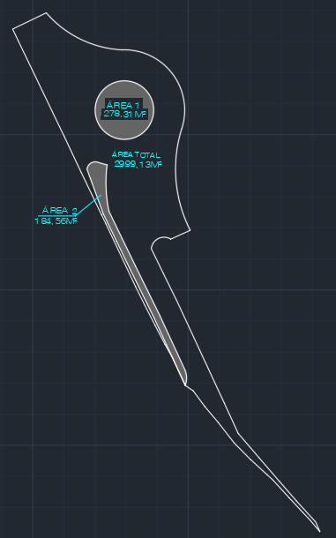
3.2 | RO-43836 | BASE, COM MISTURA NA PISTA, DE BICA CORRIDA MELHORADA COM 2% DE CIMENTO, COMPACTADA NA ENERGIA DO PROCTOR INTERMEDIÁRIO (EXECUÇÃO, INCLUINDO FORNECIMENTO E TRANSPORTE DO CIMENTO, FORNECIMENTO DA BICA CORRIDA, ESPALHAMENTO, UMIDECIMENTO, HOMOGENEIZAÇÃO E COMPACTAÇÃO DA MISTURA; EXCLUI O TRANSPORTE DA BICA CORRIDA)

ÁREA DE REGULARIZAÇÃO : | Altura da Base: | VOLUME DA BASE:
2,536.26 m² | 0.15 m | 380.44 m³

3.3 | RO-41373 | TRANSPORTE DE MATERIAL DE QUALQUER NATUREZA. DISTÂNCIA MÉDIA DE TRANSPORTE DE 25,10 A 30,00 KM

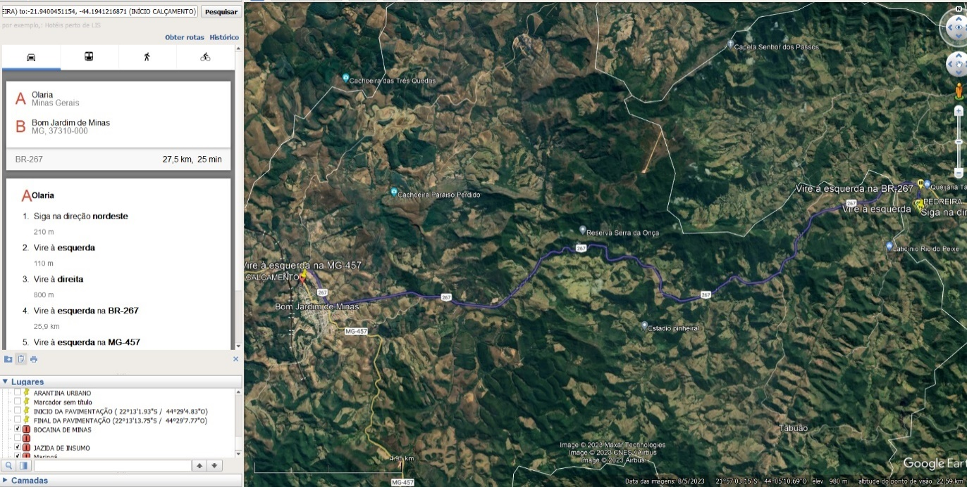
VOLUME DA BASE: |  | DMT: | base = 33% de bica corrida: | Volume de bica corrida para a base: | Peso Específico da bica corrida: | Transporte da bica corrida:
380.44 m³ |  | 27.50 km | 98.00 % | 372.83 m³ | 1.48 t/m³ | 15,174.23 t/km

4.0 |  | SERVIÇOS DE PAVIMENTAÇÃO ASFÁLTICA

4.1 | RO-51228 | IMPRIMAÇÃO (EXECUÇÃO E FORNECIMENTO DO MATERIAL BETUMINOSO, EXCLUSIVE TRANSPORTE DO MATERIAL BETUMINOSO)

ÁREA DE REGULARIZAÇÃO = |  | 2,536.26 m²
ÁREA DE SARJETA = |  | 221.350 m | (EXTENSÃO) X | 0.300 m | (LARGURA) = | 66.41 m²

ÁREA DE IMPRIMAÇÃO |  | 2,469.86 m²

4.2 | RO-41376 | TRANSPORTE DE MATERIAL DE QUALQUER NATUREZA. DISTÂNCIA MÉDIA DE TRANSPORTE >= 50,10 KM (PINTURA DE LIGAÇÃO)

ÁREA DE IMPRIMAÇÃO | DMT: | Índice de Consumo (CM-30) (t/m²): | Total:
2,469.86 m² | 352.00 km | 0.0012 | 1,043.27 txkm

4.3 | RO-51229 | PINTURA DE LIGAÇÃO (EXECUÇÃO E FORNECIMENTO DO MATERIAL BETUMINOSO, EXCLUSIVE TRANSPORTE DO MATERIAL BETUMINOSO)

ÁREA RETIRADA DO AUTOCAD A SER PAVIMENTADA: |  | 2,469.86

4.4 | RO-41376 | TRANSPORTE DE MATERIAL DE QUALQUER NATUREZA. DISTÂNCIA MÉDIA DE TRANSPORTE >= 50,10 KM (PINTURA DE LIGAÇÃO)

Área de Pavimentação: | DMT: | Índice de Consumo (RR-2C): | Total:
2,469.86 m² | 352.00 km | 0.0005 t/m² | 434.69 txkm

4.5 | ED-7623 | EXECUÇÃO E APLICAÇÃO DE CONCRETO BETUMINOSO USINADO A QUENTE (CBUQ), MASSA COMERCIAL, INCLUINDO FORNECIMENTO E TRANSPORTE DOS AGREGADOS E MATERIAL BETUMINOSO, EXCLUSIVE TRANSPORTE DA MASSA ASFÁLTICA ATÉ A PISTA

Área de Pavimentação: (m²) | Espessura do CBUQ | Volume do CBUQ
2,469.86 m² | 0.035 m | 86.44 m³

4.6 | RO-14038 | TRANSPORTE DE CONCRETO BETUMINOSO USINADO A QUENTE. DISTÂNCIA MÉDIA DE TRANSPORTE > 50,00 KM (VOLUME COMPACTADO)

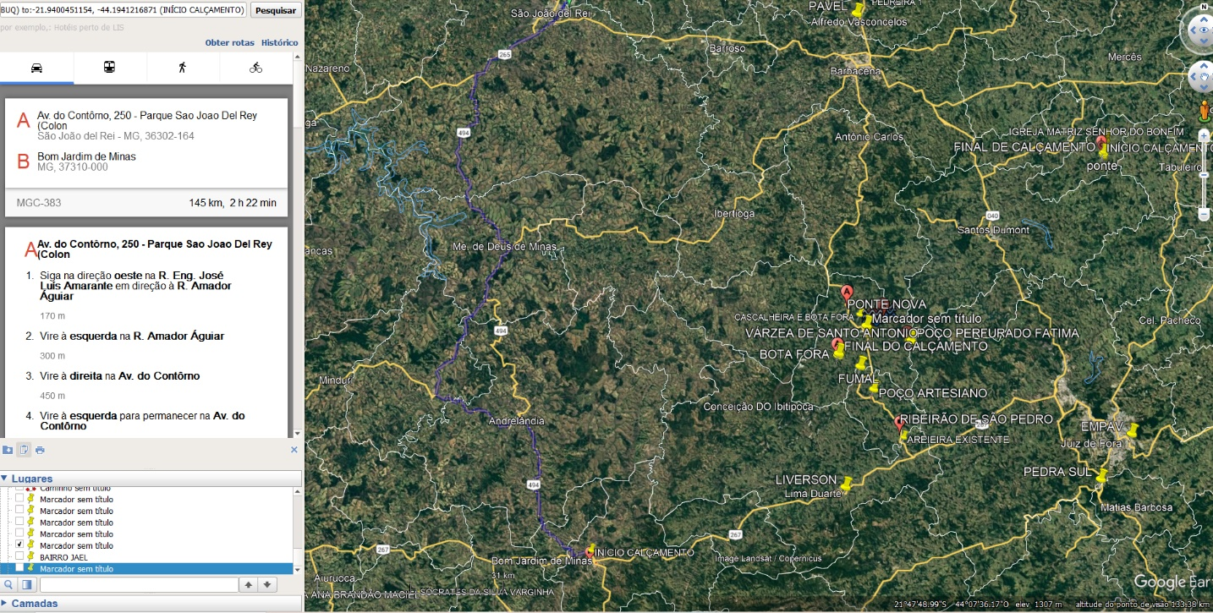
Volume do CBUQ | DMT: | Total:
86.44 m³ | 145.00 km | 12,534.51 m³xkm

5.0 |  | SINALIZAÇÃO VIÁRIA HORIZONTAL E VERTICAL

5.1 | RO-41237 | LINHAS DE RESINA ACRILICA DE 0,6MM DE ESPESSURA E LARGURA = 0,10M (EXECUÇÃO, INCLUINDO PRÉ-MARCAÇÃO, FORNECIMENTO E TRANSPORTE DE TODOS OS MATERIAIS)

Extensão do Trecho: | *Lados de pintura de faixa dos bordos da pista à executar: |  | TOTAL: |  |  | Extensão do Trecho: | *Lados de pintura de faixa dos bordos da pista à executar: |  | TOTAL:
28.50 m | 1.00 |  | 28.50 m | LINHAS DE BORDO |  | 3.70 m | 1.00 |  | 3.70 m | LINHA AUXILIAR PARE
35.85 m | 1.00 |  | 35.85 m |  |  | 5.90 m | 1.00 |  | 5.90 m
34.55 m | 1.00 |  | 34.55 m |  |  | 3.20 m | 1.00 |  | 3.20 m
8.35 m | 1.00 |  | 8.35 m |  |  | 6.00 m | 1.00 |  | 6.00 m
65.90 m | 1.00 |  | 65.90 m |  |  | 3.25 m | 1.00 |  | 3.25 m
36.45 m | 1.00 |  | 36.45 m |  |  | 5.10 m | 1.00 |  | 5.10 m
20.00 m | 1.00 |  | 20.00 m |  |  | 3.40 m | 1.00 |  | 3.40 m
7.95 m | 2.00 |  | 15.90 m |  |  | 22.95 m | 1.00 |  | 22.95 m | DIVISOR DE PISTA CONTÍNUO
18.70 m | 1.00 |  | 18.70 m |  |  | 3.95 m | 1.00 |  | 3.95 m
37.90 m | 1.00 |  | 37.90 m |  |  | 16.50 m | 1.00 |  | 16.50 m
6.60 m | 1.00 |  | 6.60 m |  |  | 5.50 m | 1.00 |  | 5.50 m
132.10 m | 1.00 |  | 132.10 m |  |  | 6.30 m | 1.00 |  | 6.30 m
2 x π x (9,40) | 1.00 |  | 59.06 m | CANTEIROS |  | 74.00 m | 0.5 |  | 37.00 m | DIVISOR DE PISTA LINHAS TRACEJADAS
3.25 m | 1.00 |  | 3.25 m |  |  | 40.00 m | 0.5 |  | 20.00 m
5.20 m | 1.00 |  | 5.20 m |  |  | 40.65 m | 0.5 |  | 20.33 m
15.30 m | 1.00 |  | 15.30 m |  |  | 20.00 m | 0.5 |  | 10.00 m
61.70 m | 1.00 |  | 61.70 m |  |  | EXTENSÃO TOTAL |  |  | 867.09 m
5.60 m | 1.00 |  | 5.60 m
56.75 m | 1.00 |  | 56.75 m
15.10 m | 1.00 |  | 15.10 m
5.85 m | 1.00 |  | 5.85 m
10.35 m | 1.00 |  | 10.35 m
3.20 m | 1.00 |  | 3.20 m
2.95 m | 1.00 |  | 2.95 m
8.90 m | 1.00 |  | 8.90 m

$$π$$
5.2 | RO-41239 | LINHAS DE RESINA ACRILICA 0,6MM DE ESPESSURA E LARGURA = 0,20M (EXECUÇÃO, INCLUSIVE PRÉ MARCAÇÃO, FORNECIMENTO E TRANSPORTE DE TODOS OS MATERIAIS)

Extensão do Trecho: | *Lados de pintura de faixa dos bordos da pista à executar: |  | TOTAL: |  | Extensão do Trecho: | *Lados de pintura de faixa dos bordos da pista à executar: |  | TOTAL:
LCA 01 |  |  |  |  | LCA 02
50.90 m | 1.00 |  | 50.90 m |  | 33.20 m | 1.00 |  | 33.20 m
36.35 m | 1.00 |  | 36.35 m |  | 37.20 m | 1.00 |  | 37.20 m
17.20 m | 1.00 |  | 17.20 m |  | 19.90 m | 1.00 |  | 19.90 m
EXTENSÃO TOTAL |  |  | 104.45 m |  | EXTENSÃO TOTAL |  |  | 90.30 m

Extensão do Trecho: | *Lados de pintura de faixa dos bordos da pista à executar: |  | TOTAL:
LCA 03 |  |  |  |  | EXTENSÃO TOTAL DE LINHAS COM 0,20M DE LARGURA = |  |  |  | 299.20 m²
50.90 m | 1.00 |  | 50.90 m
36.35 m | 1.00 |  | 36.35 m
17.20 m | 1.00 |  | 17.20 m
EXTENSÃO TOTAL |  |  | 104.45 m

5.3 | RO-41243 | LINHAS DE RESINA ACRILICA 0,6MM COM LARGURA > 0,30M (EXECUÇÃO, INCLUSIVE PRÉ-MARCAÇÃO, FORNECIMENTO E TRANSPORTE DE TODOS OS MATERIAIS)

LCA 01 |  |  |  |  |  | LCA 02
lados |  | Extensão total | Largura: | Área total |  | lados |  | Extensão total | Largura: | Área total
0.05 m | 0.05 m | 0.10 m | 0.50 m | 0.05 m² |  | 0.15 m | 0.20 m | 0.35 m | 0.50 m | 0.18 m²
0.40 m | 0.30 m | 0.70 m | 0.50 m | 0.35 m² |  | 0.50 m | 0.70 m | 1.20 m | 0.50 m | 0.60 m²
0.75 m | 0.55 m | 1.30 m | 0.50 m | 0.65 m² |  | 0.90 m | 1.20 m | 2.10 m | 0.50 m | 1.05 m²
1.05 m | 0.80 m | 1.85 m | 0.50 m | 0.93 m² |  | 1.40 m | 1.65 m | 3.05 m | 0.50 m | 1.53 m²
1.40 m | 1.05 m | 2.45 m | 0.50 m | 1.23 m² |  | 2.00 m | 2.15 m | 4.15 m | 0.50 m | 2.08 m²
1.75 m | 1.30 m | 3.05 m | 0.50 m | 1.53 m² |  | 2.70 m | 2.65 m | 5.35 m | 0.50 m | 2.68 m²
2.05 m | 1.55 m | 3.60 m | 0.50 m | 1.80 m² |  | 3.50 m | 3.15 m | 6.65 m | 0.50 m | 3.33 m²
2.40 m | 1.80 m | 4.20 m | 0.50 m | 2.10 m² |  | 4.45 m | 3.60 m | 8.05 m | 0.50 m | 4.03 m²
2.75 m | 2.00 m | 4.75 m | 0.50 m | 2.38 m² |  | 5.50 m | 4.10 m | 9.60 m | 0.50 m | 4.80 m²
3.10 m | 2.25 m | 5.35 m | 0.50 m | 2.68 m² |  | 6.75 m | 4.55 m | 11.30 m | 0.50 m | 5.65 m²
3.45 m | 2.45 m | 5.90 m | 0.50 m | 2.95 m² |  | 8.20 m | 5.05 m | 13.25 m | 0.50 m | 6.63 m²
3.40 m | 2.65 m | 6.05 m | 0.50 m | 3.03 m² |  | 9.85 m | 5.55 m | 15.40 m | 0.50 m | 7.70 m²
4.05 m | 2.90 m | 6.95 m | 0.50 m | 3.47 m² |  | 11.85 m | 6.00 m | 17.85 m | 0.50 m | 8.93 m²
4.35 m | 3.10 m | 7.45 m | 0.50 m | 3.72 m² |  | 13.10 m | 6.45 m | 19.55 m | 0.50 m | 9.78 m²
4.65 m | 3.25 m | 7.90 m | 0.50 m | 3.95 m² |  | 4.25 m | 6.80 m | 11.05 m | 0.50 m | 5.53 m²
5.00 m | 3.45 m | 8.45 m | 0.50 m | 4.23 m² |  | AREA TOTAL TOTAL |  |  |  | 64.45 m²
4.35 m | 3.70 m | 8.05 m | 0.50 m | 4.03 m²
2.90 m | 3.95 m | 6.85 m | 0.50 m | 3.43 m² |  | LCA 03
1.55 m | 4.20 m | 5.75 m | 0.50 m | 2.88 m² |  | lados |  | Extensão total | Largura: | Área total
0.25 m | 4.45 m | 4.70 m | 0.50 m | 2.35 m² |  | 2.40 m | 7.85 m | 10.25 m | 0.50 m | 5.13 m²
 | 1.95 | 1.95 m | 0.50 m | 0.98 m² |  | 4.65 m | 8.75 m | 13.40 m | 0.50 m | 6.70 m²
 | 0.45 | 0.45 m | 0.50 m | 0.23 m² |  | 6.45 m | 9.65 m | 16.10 m | 0.50 m | 8.05 m²
AREA TOTAL |  |  |  | 48.90 m² |  | AREA TOTAL TOTAL |  |  |  | 19.88 m²

ÁREA TOTAL DE LINHAS COM 0,50M DE LARGURA = |  |  |  | 133.23 m²

5.4 | RO-41779 | SETAS, SIMBOLOS E DIZERES DE RESINA ACRÍLICA 0,6MM DE ESPESSURA (EXECUÇÃO, INCLUINDO PRÉ-MARCAÇÃO, FORNECIMENTO E TRANSPORTE DE TODOS OS MATERIAIS)

Descrição: | Quantidade: | Área por unidade: | Área Total :
PARE | 7.00 | 2.20 m² | 15.40 m²
SETA | 5.00 | 1.21 m² | 6.05 m²
SETA EM DOIS SENTIDOS | 1.00 | 2.20 m² | 2.20 m²
DIVISÃO DE PISTAS OU DEMARCAÇÕES | 1.00 | 183.03 m² | 183.03 m²
AREA TOTAL |  |  | 206.68 m²

5.5 | RO-41228 | TACHÃO REFLETIVO TIPO SHTRG, COM CATADIÓPTRICO NAS DUAS FACE ( EXECUÇÃO, INCLUINDO FORNECIMENTO, COLOCAÇÃO E TRANSPORTE DE TODOS OS MATERIAIS )

Descrição: | Extensão | Espaçamento | Quantidade (unid.)
PRÓXIMO A LCA 4 | 7.95 m | 0.40 m | 20.00

5.6 | RO-41841 | PLACA DE AÇO CARBONO COM PELÍCULA REFLETIVA GRAU TÉCNICO TIPO I DA ABNT - PLACA CIRCULAR (EXECUÇÃO, INCLUINDO FORNECIMENTO E TRANSPORTE DE TODOS OS MATERIAIS, INCLUSIVE POSTE DE SUSTENTAÇÃO)

Placa Vertical - R19 Velocidade máxima permitida |  | *Dimensões (malha) das Placas - (conforme manual CONTRAN - volume II - sinalização vertical de advertência - pág. 139. |  | Quant. Total de Placas: | Área Total de Placas:
Quantidade: | Locação/Estaca: | Lado "a" | Lado "a"
2.00 | - | 0.50 m | 0.50 m | 2.00 | 0.39 m²
Placa Vertical - R6C Placa proibido parar e estacionar |  | *Dimensões (malha) das Placas - (conforme manual CONTRAN - volume II - sinalização vertical de advertência - pág. 139. |  | Quant. Total de Placas: | Área Total de Placas:
Quantidade: | Locação/Estaca: | Lado "a" | Lado "a"
1.00 | - | 0.50 m | 0.50 m | 1.00 | 0.20 m²
 |  |  |  | TOTAL | 0.59

5.7 | RO-41842 | PLACA DE AÇO CARBONO COM PELÍCULA REFLETIVA GRAU TÉCNICO TIPO I DA ABNT - PLCA OCTAGONAL (EXECUÇÃO, INCLUINDO FORNECIMENTO E TRANSPORTE DE TODOS OS MATERIAIS, INCLUSIVE POSTE E SUSPENTAÇÃO)

Placa Pare - R1 Parada obrigatório |  | *Dimensões (malha) das Placas - (conforme manual CONTRAN - volume II - sinalização vertical de advertência - pág. 139. |  | Quant. Total de Placas: | Área Total de Placas:
Quantidade: | Locação/Estaca: | Lado "a" | Lado "a"
6.00 | Trecho 01 - 02 e 03 | 0.35 m | 0.35 m | 6.00 | 0.58

6.0 |  | URBANIZAÇÃO

6.1 | ED-51110 | ESCAVAÇÃO MANUAL DE TERRA (DESATERRO MANUAL), INCLUSIVE DESCARGA LATERAL, EXCLUSIVE RETIRADA E TRANSPORTE DO MATERIAL ESCAVADO

CANTEIRO 01 - PERÍMETRO = |  | 2 x π x r = | 59.03 m

CANTEIRO 02 - PERÍMETRO = |  | 14.95 | 56.80 | 5.00 | 61.20 | 15.30 | 4.80 | 3.25 | 161.30 m

CANTEIRO 03 - PERÍMETRO = |  | 5.10 | 8.65 | 2.95 | 3.15 | 10.00 | 29.85 m

EXTENSÃO TOTAL DOS CANTEIROS = | 250.18 m | X (ALTURA) = | 0.20 m | X (LARG.) = | 0.09 m | =

VOLUME TOTAL DE ESCAVAÇÃO PARA CANTEIROS = |  |  | 4.50 m³

6.2 | RO-41081 | REGULARIZAÇÃO DO SUB-LEITO (PROCTOR NORMAL)

ÁREA A SER REGULARIZADA
ÁREA RETIRADA DO AUTOCAD |  | ÁREA DO TRECHO:
CANTEIRO 01 |  | 278.31
CANTEIRO 02 |  | 184.56
CANTEIRO 03 |  | 32.94
ÁREA TOTAL |  | 495.81 m²

6.3 | ED-48215 | ALVENARIA DE BLOCO DE CONCRETO CHEIO SEM ARMAÇÃO, EM CONCRETO COM FCK 15MPA , ESP. 9CM, PARA REVESTIMENTO, INCLUSIVE ARGAMASSA PARA ASSENTAMENTO (DETALHE D - CADERNO SEDS)

CANTEIRO 01 - PERÍMETRO = |  | 2 x π x r = | 59.03 m

CANTEIRO 02 - PERÍMETRO = |  | 14.95 | 56.80 | 5.00 | 61.20 | 15.30 | 4.80 | 3.25 | 161.30 m

CANTEIRO 03 - PERÍMETRO = |  | 5.10 | 8.65 | 2.95 | 3.15 | 10.00 | 29.85 m

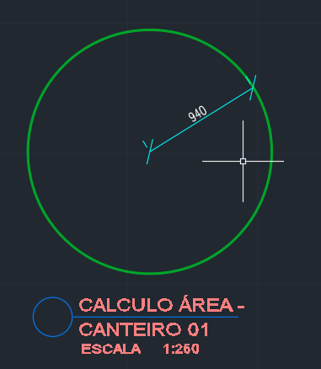
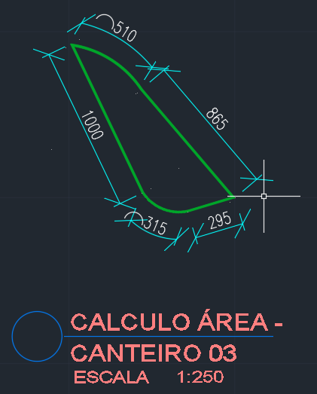

EXTENSÃO TOTAL DOS CANTEIROS = | 250.18 m | X (ALTURA) = | 1.00 m

ÁREA TOTAL DE ALVENARIA PARA CANTEIRO = |  |  | 250.18 m²

6.4 | ED-50727 | CHAPISCO COM ARGAMASSA, TRAÇO 1:3 (CIMENTO E AREIA), ESP . 5MM, APLICADO EM ALVENARIA/ESTRUTURA DE CONCRETO COM COLHER, INCLUSIVE ARGAMASSA COM PREPARO MECANIZADO

6.5 | ED-50732 | EMBOÇO COM ARGAMASSA, TRAÇO 1:6 (CIMENTO E AREIA), ESP. 20MM, APLICAÇÃO MANUAL, INCLUSIVE ARGAMASSA COM PREPARO MECANIZADO, EXCLUSIVE CHAPISCO

ÁREA DE CHAPISCO = EMBOÇO = |  | 250.18 m | (EXTENSÃO DE ALVENARIA) x | 0.60 m | (ALTURA EXTERNA) x | 2.00 | (LADOS) + | 250.18 m | (EXTENSÃO DE ALVENARIA) x | 0.09 m | (ALTURA EXTERNA) =

ÁREA DE CHAPISCO = EMBOÇO = |  | 322.73 m²

6.6 | ED-50514 | PREPARAÇÃO PARA EMASSAMENTO OU PINTURA (LÁTEX/ ACRÍLICA) EM PAREDE, INCLUSIVE UMA (1) DEMÃO DE SELADOR ACRÍLICO

6.7 | ED-50498 | PINTURA LÁTEX (PVA) EM PAREDE, DUAS (2) DEMÃOS, EXCLUSIVE SELADOR ACRÍLICO E MASSA ACRÍLICA/CORRIDA (PVA)

ÁREA DE PREPARAÇÃO E PINTURA = |  | 250.18 m | (EXTENSÃO DE ALVENARIA) x | 0.60 m | (ALTURA EXTERNA) x | 2.00 | (LADOS) + | 0.00 m | (EXTENSÃO DE ALVENARIA) x | 0.09 m | (ALTURA EXTERNA) =

ÁREA DE PREPARAÇÃO E PINTURA = |  | 300.22 m²

